IC-Média_Z
Margem de erro |  |  |  | Intervalo de confiaça (g)
[$\bar{x}± \text{margem} \text{de} \text{erro}\text{]}$
γ | 95% | Margem de erro (ME)= | 1,108.72
z | 1.960 |  |  |  | [ | 51,191.277 | 53,408.723 | ] | Legenda:
n | 50 |  |  |  |  |  |  |  | Inserir informações
σ | 4000
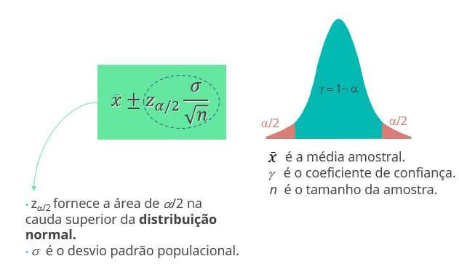
x_barra | 52300

IC-Média_t
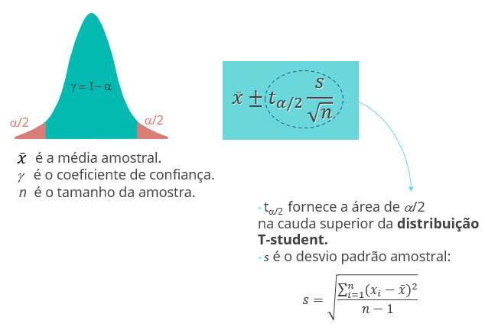
Margem de erro |  |  |  | Intervalo de confiaça (g)
[$\bar{x}± \text{margem} \text{de} \text{erro}\text{]}$
γ | 98% | Margem de erro (ME)= | 2,009.91
t | 2.365 |  |  |  | [ | 48,790.085 | 52,809.915 | ] | Legenda:
n | 100 |  |  |  |  |  |  |  | Inserir informações
σ | 8500
x_barra | 50800

IC-Prop_Z
Margem de erro |  |  |  | Intervalo de confiaça (g)
[$\bar{p}± \text{margem} \text{de} \text{erro}\text{]}$
γ | 22% | Margem de erro (ME)= | #VALUE!
z | 0.279 |  |  |  | [ | #VALUE! | #VALUE! | ] | Legenda:
n | 55 |  |  |  |  |  |  |  | Inserir informações
var(p) | #VALUE!
p | 0.22

TH-Média_z
Teste de Hipótese: Bilateral |  |  |  | Teste de Hipótese: Unilateral (H_a: m > m_0) |  |  |  | Teste de Hipótese: Unilateral (H_a: m < m_0)

a |  | x_barra |  | a |  | x_barra |  | a |  | x_barra
γ | 100% | Z | #DIV/0! | γ | 100% | Z | #DIV/0! | γ | 100% | Z | #DIV/0!
z_a/2 | #NUM! | p-valor | #DIV/0! | z_a | #NUM! | p-valor | #DIV/0! | z_a | #NUM! | p-valor | #DIV/0!
n |  |  |  | n |  |  |  | n |  |  |  | Legenda:
2*(1-DIST.NORMP.N(z; VERDADEIRO))
INV.NORMP(0,975)= 1,96
1-DIST.NORMP.N(z; VERDADEIRO)
INV.NORMP(0,95)= 1,645
DIST.NORMP.N(z; VERDADEIRO)
INV.NORMP(0,05)= -1,645
σ |  |  |  | σ |  |  |  | σ |  |  |  | Inserir informações
μ |  |  |  | μ |  |  |  | μ
z = $\frac{\overline{x}−μ}{σ/{\sqrt{n}}}$

TH-Média_t
Teste de Hipótese: Bilateral |  |  |  | Teste de Hipótese: Unilateral (H_a: m > m_0) |  |  |  | Teste de Hipótese: Unilateral (H_a: m < m_0)

a |  | x_barra |  | a |  | x_barra |  | a |  | x_barra
γ | 100% | t | #DIV/0! | γ | 100% | t | #DIV/0! | γ | 100% | t | #DIV/0!
t_a/2 | #NUM! | p-valor | #DIV/0! | t_a | #NUM! | p-valor | #DIV/0! | t_a | #NUM! | p-valor | #DIV/0!
n |  |  |  | n |  |  |  | n |  |  |  | Legenda:
2*(1-DIST.T(t; n-1; VERDADEIRO))
INV.T(0,975)
1-DIST.T(t; n-1; VERDADEIRO)
INV.T(0,95)
DIST.T(t; n-1; VERDADEIRO)
INV.T(0,05)
σ |  |  |  | σ |  |  |  | σ |  |  |  | Inserir informações
μ |  |  |  | μ |  |  |  | μ
t = $\frac{\overline{x}−μ}{s/{\sqrt{n}}}$

TH-Prop_Z
Teste de Hipótese: Bilateral |  |  |  | Teste de Hipótese: Unilateral (H_a: p > p_0) |  |  |  | Teste de Hipótese: Unilateral (H_a: p < p_0)

a | 22 | p_barra |  | a |  | p_barra |  | a |  | p_barra
γ | -2100% | Z | #NUM! | γ | 100% | Z | #DIV/0! | γ | 100% | Z | #DIV/0!
z_a/2 | #NUM! | p-valor | #NUM! | z_a | #NUM! | p-valor | #DIV/0! | z_a | #NUM! | p-valor | #DIV/0!
2*( 1-DIST.NORMP.N(z; VERDADEIRO))
INV.NORMP(0,975)= 1,96
1-DIST.NORMP.N(z; VERDADEIRO)
INV.NORMP(0,95)= 1,645
DIST.NORMP.N(z; VERDADEIRO)
INV.NORMP(0,05)= -1,645
n | 30 |  |  | n |  |  |  | n |  |  |  | Legenda:
var(p_0) | -2 |  |  | var(p_0) | 0 |  |  | var(p_0) | 0 |  |  | Inserir informações
p_0 | 2 |  |  | p_0 |  |  |  | p_0
z =$\frac{\overline{p}−p_{0}}{\sqrt{\frac{p_{0(1−p_{0})}}{n}}}$

